标签模板设置
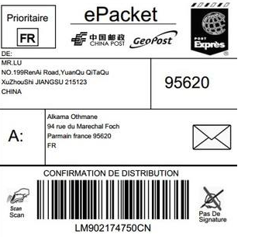
SKU标签模板

 | 若可用，直接打印FBA标签

发货单标签模板

手工标签设置

标签尺寸 | 100*100 | 标签 1

